old00
3 | 3 | 3 | 3 | 3 | 3 | 3 | 3 | 3 | 3 | 3 | 3 | 3 | 3 | 3 | 3 | 3 | 3 | 3 | 3 | 3 | 3 | 3 | 3 | 3 | 3 | 3 | 3 | 3 | 3 | 3 | 3
0 | 0 | 0 | 0 | 0 | 0 | 0 | 0 | 0 | 0 | 0 | 0 | 0 | 0 | 1 | 1 | 1 | 1 | 1 | 1 | 1 | 1 | 3 | 1 | 1 | 1 | 1 | 1 | 1 | 1 | 1 | 3
0 | 0 | 0 | 0 | 0 | 0 | 0 | 0 | 0 | 0 | 0 | 0 | 0 | 0 | 1 | 1 | 1 | 1 | 1 | 1 | 1 | 1 | 3 | 1 | 1 | 1 | 1 | 1 | 1 | 1 | 1 | 3
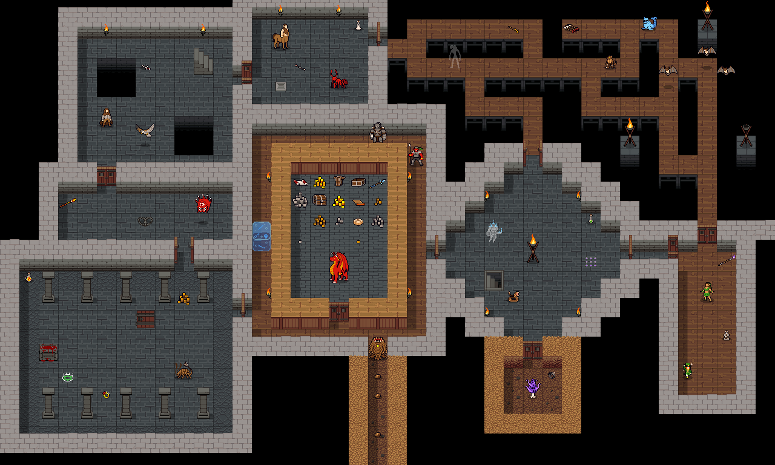
0 | 0 | 3 | 3 | 3 | 3 | 3 | 0 | 0 | 0 | 0 | 0 | 0 | 0 | 1 | 1 | 1 | 3 | 3 | 3 | 1 | 1 | 3 | 3 | 3 | 3 | 3 | 3 | 1 | 1 | 1 | 3
0 | 0 | 3 | 3 | 3 | 3 | 3 | 0 | 0 | 0 | 0 | 0 | 0 | 0 | 1 | 1 | 1 | 3 | 3 | 3 | 1 | 1 | 3 | 3 | 3 | 3 | 3 | 3 | 1 | 1 | 1 | 3
0 | 0 | 3 | 3 | 3 | 3 | 3 | 0 | 0 | 0 | 0 | 0 | 0 | 0 | 3 | 1 | 1 | 1 | 1 | 1 | 1 | 1 | 1 | 1 | 1 | 1 | 1 | 1 | 1 | 1 | 1 | 3
0 | 0 | 3 | 3 | 3 | 3 | 3 | 0 | 0 | 0 | 0 | 0 | 0 | 0 | 3 | 1 | 1 | 1 | 1 | 1 | 1 | 1 | 1 | 1 | 1 | 1 | 1 | 1 | 1 | 1 | 1 | 3
0 | 0 | 0 | 0 | 0 | 0 | 0 | 0 | 0 | 0 | 0 | 0 | 0 | 0 | 3 | 3 | 3 | 1 | 1 | 3 | 3 | 3 | 3 | 3 | 3 | 3 | 3 | 3 | 1 | 1 | 1 | 3
0 | 0 | 0 | 0 | 0 | 0 | 0 | 0 | 0 | 0 | 0 | 0 | 0 | 0 | 3 | 3 | 3 | 1 | 1 | 1 | 1 | 1 | 3 | 3 | 3 | 3 | 3 | 3 | 1 | 1 | 1 | 3
3 | 3 | 3 | 3 | 3 | 1 | 1 | 1 | 3 | 3 | 3 | 3 | 3 | 3 | 3 | 3 | 3 | 1 | 1 | 1 | 1 | 1 | 3 | 3 | 3 | 3 | 3 | 3 | 1 | 1 | 1 | 3
3 | 3 | 3 | 3 | 3 | 1 | 1 | 1 | 3 | 3 | 3 | 3 | 3 | 3 | 3 | 3 | 3 | 1 | 1 | 1 | 1 | 1 | 3 | 3 | 3 | 3 | 3 | 3 | 1 | 1 | 1 | 3
3 | 3 | 3 | 3 | 3 | 1 | 1 | 1 | 3 | 3 | 3 | 3 | 3 | 3 | 3 | 3 | 3 | 3 | 3 | 3 | 0 | 0 | 3 | 3 | 3 | 3 | 3 | 3 | 1 | 1 | 1 | 3
0 | 0 | 0 | 0 | 0 | 0 | 0 | 0 | 0 | 0 | 0 | 0 | 0 | 0 | 0 | 0 | 0 | 0 | 3 | 3 | 0 | 0 | 3 | 3 | 3 | 3 | 3 | 3 | 1 | 1 | 1 | 3
0 | 0 | 0 | 0 | 0 | 0 | 0 | 0 | 0 | 0 | 0 | 0 | 0 | 0 | 0 | 0 | 0 | 0 | 3 | 3 | 0 | 0 | 3 | 3 | 3 | 3 | 3 | 3 | 1 | 1 | 1 | 3
0 | 0 | 0 | 0 | 0 | 0 | 0 | 0 | 0 | 0 | 0 | 0 | 0 | 0 | 0 | 0 | 0 | 0 | 3 | 3 | 0 | 0 | 3 | 3 | 3 | 3 | 3 | 3 | 1 | 1 | 1 | 3
0 | 0 | 0 | 2 | 2 | 2 | 2 | 2 | 2 | 2 | 2 | 2 | 2 | 2 | 2 | 0 | 0 | 0 | 3 | 3 | 0 | 0 | 3 | 3 | 3 | 3 | 3 | 3 | 1 | 1 | 1 | 3
0 | 0 | 0 | 2 | 0 | 0 | 0 | 0 | 0 | 0 | 0 | 0 | 0 | 0 | 2 | 0 | 0 | 0 | 3 | 3 | 0 | 0 | 1 | 1 | 1 | 1 | 1 | 1 | 1 | 1 | 1 | 3
0 | 0 | 0 | 2 | 0 | 0 | 0 | 0 | 0 | 0 | 0 | 0 | 0 | 0 | 2 | 0 | 0 | 0 | 3 | 3 | 0 | 0 | 1 | 1 | 1 | 1 | 1 | 1 | 1 | 1 | 1 | 3
0 | 0 | 0 | 2 | 0 | 0 | 0 | 0 | 0 | 0 | 0 | 0 | 0 | 0 | 2 | 0 | 0 | 0 | 3 | 3 | 0 | 0 | 1 | 1 | 1 | 1 | 1 | 1 | 1 | 1 | 1 | 3
0 | 0 | 0 | 2 | 0 | 0 | 0 | 0 | 0 | 0 | 0 | 0 | 0 | 0 | 2 | 0 | 0 | 0 | 3 | 3 | 0 | 0 | 1 | 1 | 1 | 1 | 1 | 1 | 1 | 1 | 1 | 3
0 | 0 | 0 | 2 | 2 | 2 | 2 | 2 | 0 | 0 | 2 | 2 | 2 | 2 | 2 | 0 | 0 | 0 | 3 | 3 | 3 | 3 | 3 | 3 | 3 | 3 | 3 | 3 | 3 | 3 | 3 | 3
0 | 0 | 0 | 0 | 0 | 0 | 0 | 0 | 0 | 0 | 0 | 0 | 0 | 0 | 0 | 0 | 0 | 0 | 3 | 3 | 3 | 3 | 3 | 3 | 3 | 3 | 3 | 3 | 3 | 3 | 3 | 3
0 | 0 | 0 | 0 | 0 | 0 | 0 | 0 | 0 | 0 | 0 | 0 | 0 | 0 | 0 | 0 | 0 | 0 | 3 | 3 | 3 | 3 | 3 | 3 | 3 | 3 | 3 | 3 | 3 | 3 | 3 | 3
0 | 0 | 0 | 0 | 0 | 0 | 0 | 0 | 0 | 0 | 0 | 0 | 0 | 0 | 0 | 0 | 0 | 0 | 3 | 3 | 3 | 3 | 3 | 3 | 3 | 3 | 3 | 3 | 3 | 3 | 3 | 3

